SDM COVID-19
DATA KARYAWAN YANG TERPAPAR VIRUS COVID-19
PT. BANGUN DESA LOGISTINDO (CGK)

NO | NAMA | DIVISI | SUPERIOR | UMUR | TERAKHIR MASUK KERJA | VAKSIN | GEJALA | STATUS | LOKASI ISOMAN | SWAB 1 | TANGGAL SWAB 1 | HASIL TES 1 | SWAB 2 | TANGGAL SWAB 2 | HASIL TES 2 | KONTAK ERAT | SWAB | TANGGAL SWAB | HASIL TES | RUANG LINGKUP | KETERANGAN
1 | Shulthan Zahran Salsabila | EXIM | Medi | 21 | 24 Juni 2021 | Sudah vaksin | Hilang Penciuman | SEMBUH | Rumah | PCR | 29 juni 2021 | Positif | Antigen | 10 juli 2021 | Negatif | Ridhu | Antigen | 25 juni 2021 | Negatif | puja sera
 |  |  |  |  |  |  |  |  |  |  |  |  |  |  |  | Ridho | Antigen | 25 juni 2021 | Negatif | puja sera
 |  |  |  |  |  |  |  |  |  |  |  |  |  |  |  | Medi | Antigen | 25 juni 2021 | Negatif | puja sera
 |  |  |  |  |  |  |  |  |  |  |  |  |  |  |  | Herman | Antigen | 25 juni 2021 | Negatif | puja sera
 |  |  |  |  |  |  |  |  |  |  |  |  |  |  |  | Dimas | Antigen | 25 juni 2021 | Negatif | puja sera
2 | Rara Sri Asih | Admin Incoming | Herman Hidayat | 47 | 29 Juni 2021 | Sudah vaksin | Demam, hilang Penciuman | SEMBUH | Rumah | Antigen | 30 juni 2021 | Positif | Antigen | 10 juli 2021 | Negatif | M.Drajat | Antigen | 30 juni 2021 | Positif | 1 Ruangan
3 | Muhammad Drajat Jaya | Manifest Incoming | Herman Hidayat | 24 | 30 juni 2021 | belum vaksin | Demam, hilang Penciuman | SEMBUH | Rumah | Antigen | 1 juli 2021 | Positif |  | 11 juli 2021 | Negatif
4 | Abdul Shabur | Admin Outgoing | Herman Hidayat | 35 | 30 juni 2021 | Sudah vaksin | Hilang Penciuman | SEMBUH | RS. Daan Mogot | PCR | 1 juli 2021 | Positif | PCR | 8 juli 2021 | Negatif | ahmad Zulfiqri | Antigen | 1 juli 2021 | Negatif | 1 Ruangan
 |  |  |  |  |  |  |  |  |  |  |  |  |  |  |  | Syarifudin jamal | Antigen | 3 juli 2021 | Negatif | 1 Ruangan
 |  |  |  |  |  |  |  |  |  |  |  |  |  |  |  | Nurhasan | Antigen | 3 juli 2021 | Negatif | 1 Ruangan
5 | Dandi Putra Bijana | Manifest Frighter | Ridhu | 21 | 2 juli 2021 | Sudah vaksin | meriang, hilang nafsu makan | SEMBUH | Rumah | antigen | 7 juli 2021 | Positif | Antigen | 24 JULI 2021 | Negatif | Edo | Antigen | 8 juli 2021 | Negatif | 1 kontrakan

6 | Rivani Apriyadi | Docpros frighter | Ridhu | 23 | 2 juli 2021 | Sudah vaksin | meriang, hilang nafsu makan,penciuman hilang | SEMBUH | Rumah | antigen | 7 juli 2021 | Positif | Antigen | 24 JULI 2021 | Negatif
7 | Anen Kurniawan | Porter incoming | Herman Hidayat | 44 | 30 juni 2021 | belum vaksin | flu, meriang | SEMBUH | Rumah | antigen | 1 juli 2021 | Positif | Antigen | 10 juli 2021 | Negatif
8 | Deni Nugroho | IT | Fajar | 24 | 12 juli 2021 | Sudah vaksin | Hilang Penciuman, flu | SEMBUH | Rumah | antigen | 13 juli 2021 | Positif | Antigen | 22 juli 2021 | Negatif | kamil | antigen | 13 juli 2021 | negatif | 1 ruangan | 11 HARI
9 | Moudy eldiana | Staff HRD | Dewi | 26 | 12 juli 2021 | Sudah vaksin | hilang penciuman, flu | POSITIF | Rumah | antigen | 13 juli 2021 | Positif |  |  |  | kamil | antigen | 13 juli 2021 | negatif | 1 ruangan | 11 HARI
 |  |  |  |  |  |  |  |  |  |  |  |  |  |  |  | Dewi | antigen | 14 juli 2021 | negatif | 2 ruangan
10 | Sugeng Kusmanto | Kord.Porter | Dewi | 49 | 9 juli 2021 | belum vaksin | saturasi oksigen menurun <95, flu, batuk | Meninggal dunia | RS.Mitra Husada | Antigen | 15 juli 2021 | Positif |  |  |  |  |  |  |  |  | Meninggal dunia
11 | Jamal Komarudin | Driver PLP | Uki | 33 | 7 juli 2021 | Sudah vaksin | meriang | SEMBUH | rumah | Antigen | 13 juli 2021 | Positif | Antigen | 17 juli 2021 | Negatif
12 | Achmad Mauludin | Staff PLP | Medi | 53 | 17 Juli 2021 | Sudah vaksin | meriang | POSITIF | Rumah | Antigen | 20 juli 2021 | Positif |  |  |  | Pardi | antigen | 21 juli 2021 | negatif | proses plp
13 | Herlina Widiyastuti | admin exim | Medi | 27 | 16 juli 2021 | Sudah vaksin | batuk, flu | POSITIF | Rumah | Antigen | 23 Juli 2021 | Positif
 |  |  |  |  |  |  |  |  |  |  |  |  |  |  |  | Achmad Mauludin | antigen | 20 juli 2021 | positif | ruangan admin
14 | Santos | Staff PLP | Medi |  | 17 Juli 2021 | Sudah vaksin | Meriang | POSITIF | Rumah | Antigen | 24 juli 2021 | Positif

JUMLAH SDM |  | 346
SDM TERPAPAR COVID-19 |  | 4
SDM SEMBUH |  | 9
PERSENTASE TERPAPAR |  | 1%
JUMLAH SDM |  | 346
SDM TERPAPAR COVID-19 |  | 4
SDM SEMBUH |  | 9
PERSENTASE TERPAPAR |  | 0.011560693642

VAKSIN
DATA KARYAWAN PT.BANGUN DESA LOGISTINDO YANG SUDAH DI VAKSIN COVID-19

NO | NAMA | DIVISI | VAKSIN 1 | VAKSIN 2 | JENIS VAKSIN | KETERANGAN
1 | Herman Hidayat | Station Manager | sudah | sudah | Sinovac | Gudang AAP
2 | Richard V Gultom | Ka. Rumah Tangga | sudah | sudah | Sinovac | dinas perhubungan
3 | Ridho Amanilah | Manager Training | sudah | - | Sinovac | KKP Halim
4 | Dewi Yuliawati | Manager HRD | sudah | sudah | Sinovac | dinas perhubungan
5 | Yuliana Hildayanti | Manager Keuangan | sudah | sudah | Sinovac | dinas perhubungan
6 | Listyawati | Internal Audit | sudah | - | Sinovac | KKP Halim
7 | Sulis Setiawati | Asman Revenue | sudah | sudah | Sinovac | dinas perhubungan
8 | Medi Yudhistira | Asman Exim | sudah | sudah | Sinovac | dinas perhubungan
9 | Dimas Diwangca | Quality | sudah | - | Sinovac | KKP Halim
10 | maudi | Staff HRD | sudah | sudah | Sinovac | dinas perhubungan
11 | Masbukin Kamil | Staff HRD | sudah | sudah | Sinovac | dinas perhubungan
12 | Budi Santoso | GA | - | - | - | sakit
13 | Sugeng Kusmanto | Kord Porter | - | - | - | Meninggal dunia
14 | Tiara Indah Permatasari | Revenue | sudah | - | Sinovac | Terminal 1
15 | Dwi Utami Octaviani | Revenue | - | - | - | sakit
16 | Tiara Ade Pamella | Revenue | sudah | - | Sinovac | Terminal 1
17 | Juwita Rizkya Faker | Revenue | sudah | - | Sinovac | Terminal 1
18 | Merlin Mardina | Staff Finance | sudah | - | Sinovac | Terminal 1
19 | Denny Nugroho | IT | sudah | sudah | astra zeneca | polres soewarna
20 | Iwan | Suport Finance | sudah | sudah | Sinovac | dinas perhubungan
21 | Muhamad Sobari | Liaison Officer | sudah | - | Sinovac | KKP Halim
22 | Abdullah | Liaison Officer | sudah | - | Sinovac | KKP Halim
23 | Ahmad Zulfiqri | Liaison Officer | sudah | - | Sinovac | KKP Halim
24 | Roni Supandi | Liaison Officer | sudah | - | Sinovac | KKP Halim
25 | Yogi Septian | Supervisor Exim | sudah | - | Sinovac | KKP Halim
26 | Febri Susanto | Supervisor Exim | sudah | sudah | Sinovac | graha dirgantara
27 | Mukhlis | Supervisor Exim | sudah | sudah | Sinovac | graha dirgantara
28 | Ridwan sany | Supervisor Frighter | sudah | - | Sinovac | KKP Halim
29 | abdul shabur | admin ops out | sudah | sudah | astra zeneca | mandiri RS.Daan Mogot
30 | Rara Sriasih | admin ops incoming | sudah | sudah | Sinovac | graha dirgantara
31 | Deviana Romasari | NOA | sudah | - | Sinovac | KKP Halim
32 | Herlina Widyastuti | admin ops exim | sudah | sudah | astra zeneca | KKP Halim
33 | Serlly Anggraeni | admin ops exim | sudah | sudah | astra zeneca | KKP Halim
34 | Achmad Mauludin | PLP | sudah | sudah | astra zeneca | polres soewarna
35 | Rayanto | PLP | sudah | - | Sinovac | Terminal Halim
36 | Susantos | PLP | sudah | - | Sinovac | graha dirgantara
37 | M. Rizki Eka Putra | Kasir | sudah | - | Sinovac | Terminal Halim
38 | Arip Saripudin | Kasir | sudah | - | Sinovac | Terminal Halim
39 | Aji Maulana | Kasir | sudah | - | Sinovac | Terminal Halim
40 | Sabdatu Prankarisu | Kasir | sudah | - | Sinovac | puskesmas
41 | Yudi Kurniawan | Kord.Avsec | sudah | sudah | Sinovac | dinas perhubungan
42 | Herapasira Fs | Admin Avsec | sudah | - | Sinovac | KKP Halim
43 | Ahmad Hafiz ( Danru ) | Avsec | sudah | - | Sinovac | KKP Halim
44 | Taopik Nurul Hidayat | Avsec | sudah | - | Sinovac | Terminal Halim
45 | Lalu Ardhi Arya Pratama | Avsec | sudah | - | Sinovac | Terminal Halim
46 | Muchammad Reynaldi | Avsec | sudah | - | Sinovac | Terminal Halim
47 | Raffi Oktafian Koesnady | Avsec | sudah | - | Sinovac | Terminal Halim
48 | Redho Andrian | Avsec | sudah | - | Sinovac | Terminal Halim
49 | Andri Adi Saputra | Avsec | sudah | - | Sinovac | Terminal Halim
50 | Gustian Harloki | Avsec | sudah | sudah | Sinovac | Terminal Halim
51 | Aditya Afandi | Avsec | sudah | - | Sinovac | Terminal Halim
52 | Achmat Rifa'I ( Danru ) | Avsec | sudah | - | Sinovac | KKP Halim
53 | Hafidh Bagastira Prasetya | Avsec | sudah | - | Sinovac | Terminal Halim
54 | Mulya Syarief | Avsec | sudah | - | Sinovac | Terminal 1 soeta
55 | Midin Supriadin | Avsec | sudah | - | Sinovac | Terminal 1 soeta
56 | Akhmad Zulkifli | Avsec | sudah | - | Sinovac | Terminal Halim
57 | Ripan | Avsec | sudah | - | Sinovac | Terminal Halim
58 | Andi Karta Wijaya | Avsec | sudah | - | Sinovac | Terminal Halim
59 | Agung Bayangkara | Avsec | sudah | - | Sinovac | Terminal Halim
60 | Hagiyansyah ( Danru ) | Avsec | sudah | sudah | Sinovac | Terminal Halim
61 | Hanifan Anggiyar R | Avsec | sudah | sudah | Sinovac | Terminal Halim
62 | Aryanto | Avsec | sudah | - | Sinovac | Terminal Halim
63 | Hoirun Huda Bulandama | Avsec | sudah | sudah | Sinovac | Terminal Halim
64 | Fuji Vfrayoga | Avsec | sudah | sudah | Sinovac | Terminal Halim
65 | Bambang Sukaca | Avsec | sudah | sudah | Sinovac | Terminal Halim
66 | Rohmat | Avsec | sudah | sudah | Sinovac | Terminal Halim
67 | Setyo Wahyu Agung | Avsec | sudah | sudah | Sinovac | Terminal Halim
68 | Asnanto | Operator forklift | sudah | - | Sinovac | Terminal Halim
69 | Suherman | maintenance | sudah | - | Sinovac | Terminal Halim
70 | Kurniadi | maintenance | sudah | - | Sinovac | Terminal Halim
71 | Endang Sudjaya Mulia | Driver | sudah | sudah | Sinovac | KKP Halim
72 | Jamal Komarudin | Driver | sudah | sudah | astra zeneca | polres soewarna
73 | Pardi | Driver | sudah | - | Sinovac | Terminal Halim
74 | Murani Bin Sura | helper | sudah | - | Sinovac | Terminal Halim
75 | Lusi Rahmawati | helper | sudah | - | Sinovac | terminal 1
76 | Andi Mursanto | kord. Kebersihan | sudah | sudah | astra zeneca | polres soewarna
77 | Darmin | cleaning service | sudah | - | Sinovac | Terminal Halim
78 | Imam Fadli | cleaning service | sudah | - | Sinovac | Terminal Halim
79 | Hasan | cleaning service | sudah | - | Sinovac | Terminal Halim
80 | Deri Suryadi | cleaning service | sudah | - | Sinovac | Terminal Halim
81 | Ahmad Rian Ramadhan | cleaning service | sudah | - | Sinovac | Terminal Halim
82 | Atta Suhata | cleaning service | - | - | - | hypertensi
83 | Sugeng | cleaning service | sudah | - | Sinovac | Terminal halim
84 | Toni Hendy Yanto | cleaning service | sudah | - | Sinovac | Terminal halim
85 | Rendi Agustiawan | exim | sudah | - | Sinovac | Terminal halim
86 | Jarot Wiyono | exim | sudah | - | Sinovac | Terminal halim
87 | M Luthfi Akhyar | exim | sudah | - | Sinovac | Terminal halim
88 | Alan Multi Kurnia | exim | sudah | - | Sinovac | Terminal halim
89 | M Iqbal | exim | sudah | - | Sinovac | Terminal halim
90 | Suparta | exim | sudah | - | Sinovac | Terminal halim
91 | Aldy Adam Putra | exim | sudah | - | Sinovac | Terminal halim
92 | Nanang Kusnadi | exim | sudah | sudah | Sinovac | KKP Halim
93 | Aldi Tegar Dwi Wibowo | exim | - | - | - | dirumahkan
94 | Fiqhi Hidayat | exim | sudah | - | Sinovac | Terminal Halim
95 | Sholeh | exim | sudah | sudah | Sinovac | KKP Halim
96 | Maman Suhaemi | exim | - | - | - | tidak lolos screning paru2
97 | M Afdal Abdullah | exim | sudah | - | Sinovac | Terminal Halim
98 | Syarif Hidayatullah | exim | sudah | - | Sinovac | KKP Halim
99 | Edo Ferinando | exim | sudah | sudah | Sinovac | KKP Halim
100 | Ahmad Sugandi | exim | sudah | sudah | Sinovac | KKP Halim
101 | Aditya Bimantara | exim | sudah | sudah | Sinovac | KKP Halim
102 | Sulthan Zahran Salsabila | exim | sudah | sudah | Sinovac | KKP Halim
103 | Idrizul Haq | exim | sudah | - | Sinovac | terminal halim
104 | Efry Noviansyah | exim | sudah | - | Sinovac | KKP Halim
105 | Dandi Putra Bujana | frighter | sudah | - | Sinovac | terminal halim
106 | M. Furqon | exim | - | - | - | dirumahkan
107 | Muhammad Hamami | exim | sudah | - | Sinovac | terminal halim
108 | Gunawan | frighter | sudah | sudah | Sinovac | KKP Halim
109 | Sandra Wijaya | frighter | sudah | sudah | Sinovac | KKP Halim
110 | Dewo Gilang Ramadhan | frighter | sudah | - | Sinovac | Terminal Halim
111 | Rudi Irawan | frighter | sudah | - | Sinovac | Terminal Halim
112 | Abu Hanifah Nawawi | frighter | sudah | - | Sinovac | Terminal Halim
113 | Tri Riski Ramadhani | frighter | sudah | sudah | Sinovac | KKP Halim
114 | Kahfi Maulana Yusuf | CDO incoming | sudah | - | Sinovac | terminal halim
115 | Darmaji Hermawan | incoming manifest | - | - | -
116 | Muhamad Romli | CDO incoming | sudah | - | Sinovac | puskesmas teluk naga
117 | M. Darajat Jaya | incoming manifest | - | - | - | belum 3 bulan setelah +
118 | Zainal Abidin | CDO incoming | sudah | - | Sinovac | mandiri puskesmas
119 | Fardhan Arief Runtuwene | incoming manifest | sudah | - | Sinovac | terminal halim
120 | Rudik Wahyu Widodo | Outgoing | SUDAH | - | Sinovac | Terminal Halim
121 | Saryani | Outgoing | SUDAH | - | Sinovac | Terminal Halim
122 | Muhamad Andrian | Outgoing | - | - | -
123 | Mulyadi | Outgoing | SUDAH | - | Sinovac | Terminal Halim
124 | Hasmun | Outgoing | SUDAH | - | Sinovac | Terminal Halim
125 | Wahyu Laksono | Outgoing | - | - | -
126 | Abdullah | Outgoing | - | - | -
127 | Nakhrawi | Outgoing | SUDAH | - | Sinovac | Terminal Halim
128 | Syamsudin | Outgoing | SUDAH | - | Sinovac | Terminal Halim
129 | Muhamad Dian | Outgoing | - | - | -
130 | Muhammad Esin | Outgoing | SUDAH | - | Sinovac | Terminal Halim
131 | Supriyanto | Outgoing | - | - | -
132 | Doli Putra Simatupang | Outgoing | - | - | -
133 | Jaenudin | Outgoing | - | - | -
134 | Nurhasan | Outgoing | SUDAH | sudah | Sinovac | KKP Halim
135 | Junaidi Bin Obos | Outgoing | SUDAH | - | Sinovac | graha dirgantara
136 | Muhamad Rafik | Outgoing | SUDAH | SUDAH | Sinovac | graha dirgantara
137 | Marhaliang Gultom | Outgoing | SUDAH | SUDAH | Sinovac | graha dirgantara
138 | Samsul Bahri | Outgoing | SUDAH | SUDAH | Sinovac | KKP Halim
139 | Muhamad Aryanto | Outgoing | SUDAH | SUDAH | Sinovac | graha dirgantara
140 | Hendra Gunawan | Outgoing | SUDAH | SUDAH | Sinovac | graha dirgantara
141 | Muhamad Asmawi | Outgoing | SUDAH | SUDAH | Sinovac | graha dirgantara
142 | Harsal Homidun | Outgoing | SUDAH | SUDAH | Sinovac | graha dirgantara
143 | Guntur | Outgoing | SUDAH | SUDAH | Sinovac | graha dirgantara
144 | Nesan | Outgoing | SUDAH | SUDAH | Sinovac | graha dirgantara
145 | Abdul Rojak | Outgoing | SUDAH | SUDAH | Sinovac | graha dirgantara
146 | Ivan Dapian | Outgoing | SUDAH | SUDAH | Sinovac | graha dirgantara
147 | Ikhwan | Outgoing | SUDAH | SUDAH | Sinovac | graha dirgantara
148 | Ahmad Nawawi | Outgoing | - | - | -
149 | Ahmad Muhidin | Outgoing | SUDAH | - | Sinovac | Terminal Halim
150 | Nasman | Outgoing | - | - | -
151 | Samsudin | Outgoing | SUDAH | - | Sinovac | Terminal Halim
152 | Edi | Outgoing | SUDAH | - | Sinovac | Terminal Halim
153 | Syahrul Fauzi | Outgoing | SUDAH | - | Sinovac | Terminal Halim
154 | Sunardi | Outgoing | SUDAH | - | Sinovac | Terminal Halim
155 | M. Taufikur Rohman | Outgoing | SUDAH | - | Sinovac | Terminal Halim
156 | Manarul Iman | Outgoing | SUDAH | - | Sinovac | Terminal Halim
157 | Romli | Outgoing | SUDAH | - | Sinovac | Terminal Halim
158 | Rian Hidayat | Outgoing | SUDAH | - | Sinovac | Terminal Halim
159 | Ahmad Abdurrohman | Outgoing | SUDAH | - | Sinovac | puskesmas bugel
160 | Sandi Arisman | Outgoing | - | - | -
161 | Jarnudi | Outgoing | SUDAH | - | Sinovac | Terminal Halim
162 | Dino Budiman | Outgoing | - | - | -
163 | Derry | Outgoing | - | - | -
164 | Ferdi Hermawan | Outgoing | SUDAH | - | Sinovac | Terminal Halim
165 | Irpan Gunawan | Outgoing | SUDAH | - | Sinovac | Terminal Halim
166 | Hamdani | Outgoing | - | - | - | sakit
167 | Rahmat Suroso | Outgoing | - | - | -
168 | Muhammad Ilham | Outgoing | - | - | -
169 | Gunawan | Outgoing | SUDAH | sudah | Sinovac | KKP Halim
170 | Budiono | Outgoing | - | - | -
171 | Lutpiadi | Outgoing | SUDAH | - | Sinovac | PUSKESMAS KRESEK
172 | Cepi Hidayat | Outgoing | SUDAH | SUDAH | Sinovac | KKP Halim
173 | Dadang Hidayat | Outgoing | SUDAH | SUDAH | Sinovac | puskesmas
174 | Wahyudin | Outgoing | - | - | -
175 | Muhammad Syahrudin | Outgoing | SUDAH | - | Sinovac | Terminal Halim
176 | Ahmad Wahyudin | Outgoing | SUDAH | - | Sinovac | Terminal Halim
177 | Yunus | Outgoing | SUDAH | sudah | Sinovac | KKP Halim
178 | Muhamad Sodikin | Outgoing | SUDAH | - | Sinovac | Terminal Halim
179 | Robiansyah | Outgoing | SUDAH | SUDAH | Sinovac
180 | Wandih | Outgoing | - | - | -
181 | Ajis Suryana | Outgoing | - | - | -
182 | Faisal Tanjung | Outgoing | SUDAH | SUDAH | Sinovac
183 | Muhamad Soleh | Outgoing | - | - | -
184 | Maulana Subur | Outgoing | - | - | -
185 | Riki Subagja | Outgoing | - | - | -
186 | Muhamad Asja | Outgoing | SUDAH | - | Sinovac
187 | Krisna Wahyu P. | Outgoing | SUDAH | SUDAH | Sinovac
188 | Pujiyanto | Outgoing | SUDAH | SUDAH | Sinovac
189 | Teguh Prasadha | Outgoing | SUDAH | - | Sinovac | Terminal Halim
190 | Pijay Jaidin | Outgoing | SUDAH | SUDAH | Sinovac | KKP Halim
191 | Agus Sumadio | Outgoing | - | - | -
192 | Jodi Irawansyah | Outgoing | - | - | -
193 | Aryanto | Outgoing | SUDAH | - | Sinovac | Terminal Halim
194 | Ilham | Outgoing | SUDAH | SUDAH | Sinovac
195 | Pahmi Ari Setiawan | Incoming | SUDAH | - | Sinovac | Terminal Halim
196 | Achyadi | Incoming | SUDAH | SUDAH | Sinovac
197 | Ubed Jubaedi | Incoming | SUDAH | - | Sinovac | Terminal Halim
198 | Abdul Rohim | Incoming | SUDAH | - | Sinovac | Terminal Halim
199 | Muhammad Hadi Kustiawan | Incoming | - | - | -
200 | Hoirul Huda | Incoming | SUDAH | - | Sinovac | Terminal Halim
201 | Abdul Rokib | Incoming | SUDAH | - | Sinovac | Terminal Halim
202 | Dina | Incoming | SUDAH | - | Sinovac | Terminal Halim
203 | Hamdan Permana | Incoming | SUDAH | - | Sinovac | Terminal Halim
204 | Muhammad Shokhibul Kahfi | Incoming | SUDAH | SUDAH | Sinovac
205 | Mariyono | Incoming | SUDAH | - | Sinovac | Terminal Halim
206 | Raja | Incoming | SUDAH | sudah | Sinovac
207 | Endi Suryadi | Incoming | SUDAH | - | Sinovac | Terminal Halim
208 | Muhammad Pahruroji | Incoming | SUDAH | - | Sinovac | Terminal Halim
209 | Dasuki Adnan | Exim | SUDAH | SUDAH | Sinovac
210 | Noval Ivan Affandi | Exim | SUDAH | SUDAH | Sinovac
211 | Syamsuri Romadon | Exim | - | - | - | dirumahkan
212 | Dion Putra Radesta | Exim | SUDAH | SUDAH | Sinovac
213 | Muhamad | Exim | - | - | - | dirumahkan
214 | M. Fikri Pratama | Exim | sudah | - | Sinovac | Terminal Halim
215 | Akhmad | frighter | sudah | - | Sinovac | Terminal Halim
216 | Muhamad Kamal | frighter | SUDAH | - | Sinovac | Terminal Halim
217 | Hasan Acong | frighter | sudah | sudah | Sinovac | KKP Halim
218 | Angga Andika | frighter | SUDAH | - | Sinovac | Terminal Halim
219 | IIN JAHIDIN | Outgoing | - | - | -
220 | MUHAMAD SIDIK | Outgoing | SUDAH | - | Sinovac | Terminal Halim
221 | MUNAJAT | Outgoing | SUDAH | - | Sinovac | Terminal Halim
222 | RAHMAT | Outgoing | SUDAH | - | Sinovac | Terminal Halim
223 | SARIPUDIN JAMAL | Outgoing | SUDAH | - | Sinovac | Terminal Halim
224 | NAJI WAHYUDIN | Outgoing | SUDAH | - | Sinovac | Terminal Halim
225 | BAGAS | Outgoing | SUDAH | SUDAH | Sinovac
226 | JEFRI PRATAMA | Outgoing | SUDAH | - | Sinovac | Terminal Halim
227 | SHOFAL JAMIL | Outgoing | SUDAH | SUDAH | Sinovac
228 | A. TAUFIK PRIATNA | Outgoing | - | - | -
229 | SYAHROJAN | Outgoing | SUDAH | SUDAH | Sinovac
230 | NURJEN | Outgoing | SUDAH | - | Sinovac | Terminal Halim
231 | AHMAD ALIPIN | Outgoing | SUDAH | SUDAH | Sinovac | KKP Halim
232 | ROCHMAT BASUKI | Outgoing | SUDAH | SUDAH | Sinovac | KKP Halim
233 | KARIM | Outgoing | SUDAH | - | Sinovac | Terminal Halim
234 | SINGGIH KUNCORO | Outgoing | SUDAH | - | Sinovac | Terminal Halim
235 | AHMAD SYARIFUDIN | Outgoing | SUDAH | - | Sinovac | Terminal Halim
236 | NUROHIM | Outgoing | SUDAH | - | Sinovac | Terminal Halim
237 | MAULANA SUPAJRI | Outgoing | SUDAH | - | Sinovac | Terminal Halim
238 | MARHALI | Outgoing | SUDAH | - | Sinovac | Terminal Halim
239 | HERIYANTO | Outgoing | SUDAH | - | Sinovac | Terminal Halim
240 | HASAN BASRI | Outgoing | SUDAH | SUDAH | Sinovac
241 | ASNAWI | Outgoing | SUDAH | - | Sinovac | KKP Soekarno hatta
242 | MUHAMAD YUSUF | Outgoing | SUDAH | - | Sinovac | Terminal Halim
243 | ARIF YUNIARTO | Outgoing | SUDAH | - | Sinovac | Terminal Halim
244 | AHMAD JAELANI | Outgoing | SUDAH | - | Sinovac | Terminal Halim
245 | RUDIN HARTONO | Outgoing | SUDAH | - | Sinovac | Terminal Halim
246 | MUDIN | Outgoing | SUDAH | - | Sinovac | Terminal Halim
247 | ARIPIN SAMADANI | Outgoing | - | - | -
248 | M. ABDUL JAKA | Outgoing | SUDAH | sudah | Sinovac | KKP Halim
249 | ROBI CAHYADI | Outgoing | sudah | - | Sinovac
250 | MUDASIR | Outgoing | SUDAH | sudah | Sinovac
251 | HASAN BASRI | Outgoing | SUDAH | - | Sinovac
252 | MUSLIHIN | Outgoing | SUDAH | sudah | Sinovac
253 | AHMAD RIFAI | Outgoing | SUDAH | sudah | Sinovac
254 | SAIFUL | Outgoing | SUDAH | - | Sinovac | KKP Halim
255 | JAPAR SIDIK | Outgoing | SUDAH | - | Sinovac | puskesmas
256 | M. ARI SUHENDRA | Outgoing | - | - | -
257 | AFIF LUTFI | Outgoing | SUDAH | sudah | Sinovac | KKP Halim
258 | ABDUL MUIS | Outgoing | - | - | - | hypertensi
259 | SURDI | Outgoing | - | - | -
260 | SUHAEMI | Outgoing | SUDAH | - | Sinovac | Terminal Halim
261 | DWI SETIAWAN SAIBI | Outgoing | SUDAH | SUDAH | Sinovac
262 | A. ZUBAIRI | Outgoing | SUDAH | SUDAH | Sinovac | KKP Halim
263 | MA'RUF | Outgoing | sudah | - | Sinovac | Terminal Halim
264 | YUSUF | Outgoing | sudah | - | Sinovac | Terminal Halim
265 | M. ILHAM | Outgoing | - | - | -
266 | RIFAL NURDIANSYAH | Outgoing | SUDAH | - | Sinovac | Terminal Halim
267 | FIRMAN SUWARGI | Outgoing | - | - | -
268 | RIO ALSYAHRI | Outgoing | - | - | -
269 | ENDRI FIRMANSYAH | Outgoing | SUDAH | sudah | Sinovac
270 | MUHAMMAD FIKRI HAIKAL | Outgoing | SUDAH | - | Sinovac | Terminal Halim
271 | MUHAMAD ANDRI | Outgoing | SUDAH | SUDAH | Sinovac | KKP Halim
272 | HENDI ROHENDI | Outgoing | - | - | -
273 | DEDEN ANTONI | Outgoing | SUDAH | - | Sinovac | Terminal Halim
274 | YOGI DENI SAPUTRA | Outgoing | SUDAH | - | Sinovac | Terminal Halim
275 | RIZKI WAHYUDI | Outgoing | SUDAH | - | Sinovac | Terminal Halim
276 | YONGKI ALEX | Outgoing | SUDAH | - | Sinovac | Terminal Halim
277 | AHMAD SOLIHIN | Outgoing | SUDAH | - | Sinovac | Terminal Halim
278 | ABDUL HAKIM | Outgoing | SUDAH | - | Sinovac | Terminal Halim
279 | RUDIN | Outgoing | - | - | -
280 | MUSTOFAH | Outgoing | - | - | -
281 | DEDIK ARDIYANTO | Outgoing | SUDAH | - | Sinovac | Terminal Halim
282 | SUHENDANG | Outgoing | SUDAH | - | Sinovac | Terminal Halim
283 | AHYADI | Outgoing | SUDAH | - | Sinovac
284 | SYAHROJI. H | Outgoing | SUDAH | - | Sinovac | Terminal Halim
285 | HARYANTO | Outgoing | SUDAH | - | Sinovac | Terminal Halim
286 | ROHADI | Outgoing | SUDAH | - | Sinovac | Terminal Halim
287 | DADI FIRDAUS | Outgoing | SUDAH | - | Sinovac | Terminal Halim
288 | KOMARUDIN | Outgoing | SUDAH | - | Sinovac | Terminal Halim
289 | HABIBI | Outgoing | SUDAH | - | Sinovac | Terminal Halim
290 | APRIYADI | Outgoing | - | - | -
291 | SUHENDI | Outgoing | SUDAH | sudah | Sinovac | puskesmas selembaran
292 | M. JUANDA | Outgoing | SUDAH | - | Sinovac | terminal Halim
293 | ENDANG | Outgoing | SUDAH | - | Sinovac | terminal Halim
294 | SETIADI AJI S | Outgoing | SUDAH | - | Sinovac | Terminal Halim
295 | IWAN | Outgoing | SUDAH | - | Sinovac | Terminal Halim
296 | AHMAD APANDI | Incoming | - | - | - | tidak lolos screning
297 | NANDO A.S | Incoming | SUDAH | - | Sinovac | Terminal Halim
298 | AHMAD HAERUDIN | Incoming | - | - | -
299 | MUHAMMAD RAFIQ | Incoming | sudah | sudah | Sinovac
300 | ADEN JAYALANA | Incoming | SUDAH | - | Sinovac | mandiri
301 | JUBAILI | Incoming | sudah | sudah | Sinovac | KKP Halim
302 | MAHMURI | Incoming | SUDAH | - | Sinovac | Terminal Halim
303 | ROHMAT | Incoming | SUDAH | sudah | Sinovac | KKP Halim
304 | ZAMRONI | Incoming | SUDAH | - | Sinovac | Terminal Halim
305 | ROBI ISMANTO | Incoming | SUDAH | - | Sinovac
306 | M. YULZA SYAIKHONI | Incoming | SUDAH | - | Sinovac | Mandiri Puskesmas Jurumudi
307 | DAVID KURNIAWAN | Incoming | sudah | sudah | Sinovac
308 | FIKTOR DOLLY | Incoming | SUDAH | - | Sinovac | Gor karawaci baru
309 | SYEPRUDIN | Incoming | SUDAH | - | Sinovac | Terminal Halim
310 | NURSEH BIN MUHASIM | Incoming | SUDAH | sudah | Sinovac
311 | RUSLANUDIN | Incoming | SUDAH | - | Sinovac | Terminal Halim
312 | AHMAD NURHASAN | Incoming | SUDAH | sudah | Sinovac
313 | AFAR FARIJUDIN | Incoming | SUDAH | - | Sinovac | Terminal Halim
314 | ASEP SUNANDAR | Incoming | - | - | -
315 | HASANUDIN | Incoming | SUDAH | sudah | Sinovac
316 | HENDRA SUSILO | Incoming | SUDAH | - | Sinovac | Gor karawaci baru
317 | DICKY FAUZI | Incoming | SUDAH | sudah | Sinovac
318 | SUIMAN | Incoming | SUDAH | sudah | Sinovac
319 | ANEN KURNIAWAN | Incoming | - | - | - | belum 3 bulan +
320 | NAHRUDIN | Incoming | SUDAH | - | Sinovac | Terminal Halim
321 | YADIN | Incoming | SUDAH | - | Sinovac | Terminal Halim
322 | MAHFUDZ AHMAD Z | Exim | SUDAH | - | Sinovac
323 | MEDI SAPUTRA | Exim | SUDAH | - | Sinovac | Terminal Halim
324 | ANGGA FEBRI ANUGER | Exim | SUDAH | SUDAH | Sinovac | KKP Halim
325 | GANJAR PERMANA | CS | SUDAH | - | Sinovac | Terminal Halim
326 | ARIS. K | Exim | SUDAH | - | Sinovac
327 | ALDI RAKASIWI | Exim | - | - | - | dirumahkan
328 | ZUL IRFAN | Exim | SUDAH | sudah | Sinovac | KKP Halim
329 | AFANDI ASLIANDRI | Exim | SUDAH | - | Sinovac
330 | ILHAM MAULANA | Exim | SUDAH | - | Sinovac
331 | MAHPUDIN | frighter | SUDAH | - | Sinovac | Terminal Halim
332 | SANDI | Exim | SUDAH | - | Sinovac | Terminal Halim
333 | SUHERMAN | frighter | SUDAH | SUDAH | Sinovac | KKP Halim
334 | JOKO BUDI LESTARI | frighter | SUDAH | SUDAH | Sinovac | KKP Halim
335 | SYAMSUL EFENDI | Exim | SUDAH | - | Sinovac
336 | MUHAMMAD AKBAR | frighter | SUDAH | sudah | Sinovac | KKP Halim
337 | FARHAN NUDDIN | Exim | SUDAH | - | Sinovac
338 | MUHAMAD SYARIPUDIN | Exim | SUDAH | - | Sinovac
339 | SOFYAN MUHAMAD NUR | Exim | SUDAH | - | Sinovac | Terminal Halim
340 | SAHRUDIN | frighter | SUDAH | SUDAH | Sinovac | KKP Halim
341 | EET JULIO SYAHRANI | frighter | SUDAH | SUDAH | Sinovac | KKP Halim
342 | AJI NURDIANSYAH | frighter | SUDAH | SUDAH | Sinovac
343 | NURJAYADI | frighter | SUDAH | - | Sinovac | Terminal Halim
344 | INDAN | frighter | SUDAH | - | Sinovac | Terminal Halim
345 | RIVANI APRIYADI | frighter | SUDAH | - | Sinovac
346 | DARMA KUSUMA | frighter | SUDAH | - | Sinovac | Terminal Halim

 | Sudah Vaksin | Belum Vaksin | Total SDM
 | 0 | 0 | 0
 | 0 | 0 | 0
 | 285 | 61 | 346
 |  |  | 0
 | 0.82369942197 | 0.17630057803 | 1
Data Karyawan Tervaksin
Sudah Vaksin |  | 292 | 84%
Belum Vaksin |  | 54 | 16%
Total SDM |  | 346 | 100%

Data Vaksin 1 & 2
Vaksin 1 & 2 |  | 101 | 29%
Belum Vaksin 2 |  | 191 | 55%
Belum Vaksin 1&2 |  | 54 | 16%
Total SDM |  | 346 | 100%

Data Jenis Vaksin
Sinovac |  | 285
AstraZeneca |  | 7
 | Vaksin 1 & 2 | Belum Vaksin 2 | Belum Vaksin 1&2 | Total SDM
 | 0 | 0 | 0 | 0
 | 0 | 0 | 0 | 0
 | 101 | 184 | 61 | 346
 |  |  |  | 0
 | 0.29190751445 | 0.53179190751 | 0.17630057803 | 1

MONITORING AVSEC
LAPORAN HASIL PATROLI SATGAS PENYIDAK PROTKES

HARI / TANGGAL : JUM'AT, 09 JULI 2021
SHIFT, REGU : PAGI "A"
JAM | AREA |  |  |  |  |  |  |  |  |  | PETUGAS
 | IMPORT |  | EXPORT |  | INCOMING |  | OUT GOING |  | CARDIG
09:00 | 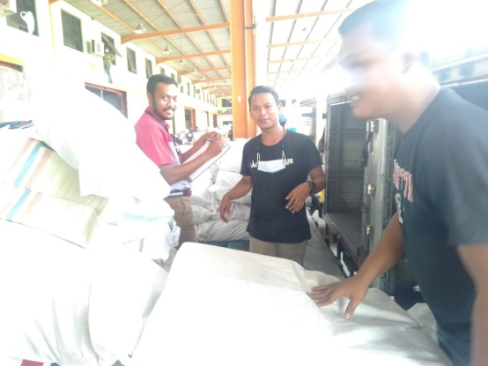 | Terdapat beberapa Agent yang | NIHIL | Sikon Aman | 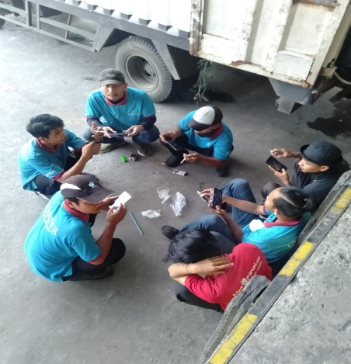 | Terdapat beberapa porter | 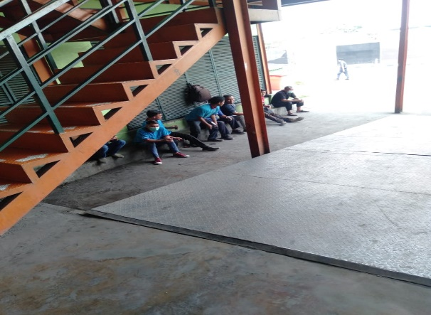 | Terdapat beberapa porter yang | NIHIL | Sikon Aman | YUDI K & HERA
 |  | tidak memakai masker di area |  |  |  | yang tidak memakai masker |  | sedang duduk berkumpul di area
 |  | kade Import. |  |  |  | dan sedang berkumpul di |  | depan Gerbang Genset
 |  | ACTION: |  |  |  | kade Incoming |  | ACTION:
 |  | Petugas Avsec telah menegur agent |  |  |  | ACTION: |  | Petugas Avsec telah menegur &
 |  | yang bersangkutan dan telah meng- |  |  |  | Petugas Avsec telah menegur |  | membubarkan Porter yang ber-
 |  | himbau agar memakai masker, |  |  |  | Porter yang bersangkutan untuk |  | kumpul di depan gerbang ganset
 |  | dan tidak mengizinkan naik ke kade |  |  |  | memakai masker & membubarkan |  | agar menjaga jarak.
 |  | jika belum melakukannya. |  |  |  | kerumunan yang dilakukan oleh
 |  |  |  |  |  | porter yang bersangkutan
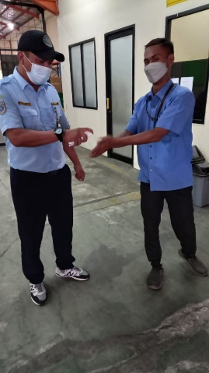
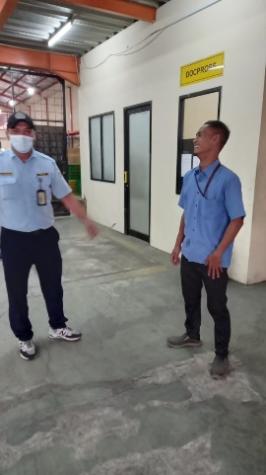
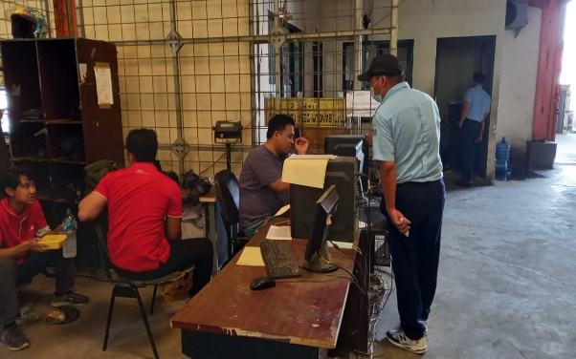
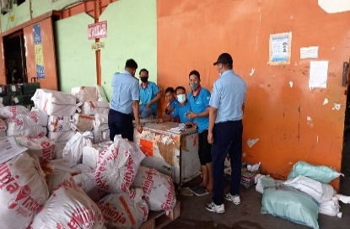
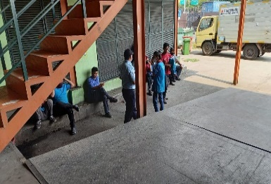
12:00:00 |  | Terdapat Operator Porklift tidak | NIHIL | Sikon Aman |  | Terdapat Petugas CDO Incoming |  | Terdapat beberapa Porter yang | NIHIL | Sikon Aman | YUDI K & HAFIZ
 |  | menggunakan masker |  |  |  | yang tidak memakai masker |  | berkerumunan & tidak memakai
 |  | ACTION: |  |  |  | ACTION: |  | masker di kade & di depan gerbang
 |  | Petugas Avsec telah menegur dan |  |  |  | Petugas Avsec telah menegur |  | genset.
 |  | menghimbau yang bersangkutan |  |  |  | dan menghimbau agar orang yang |  | Terdapat beberapa staff yang tidak
 |  | agar memakai masker |  |  |  | bersangkutan untuk tetap memakai |  | menggunakan masker didalam ruangan
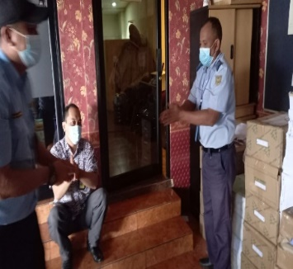
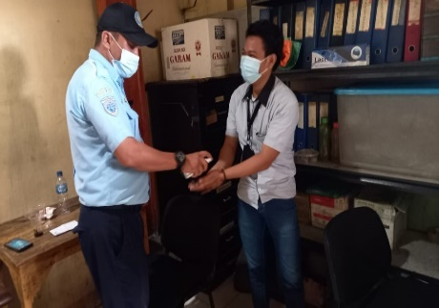
 |  |  |  |  |  | masker saat bekerja. |  | ACTION:
 |  |  |  |  |  |  |  | Petugas Avsec telah menegur Yang ber-
 |  |  |  |  |  |  |  | sangkutan agar memakai masker dan
 |  |  |  |  |  |  |  | menghindari kerumunan & menjaga jarak.
 |  |  |  |  |  |  |  | Petugas Avsec juga menyemprotkan
 |  |  |  |  |  |  |  | Handsanitizer kepada Staff & Porter yang
 |  |  |  |  |  |  |  | bersangkutan

PENGISIAN OXYGEN
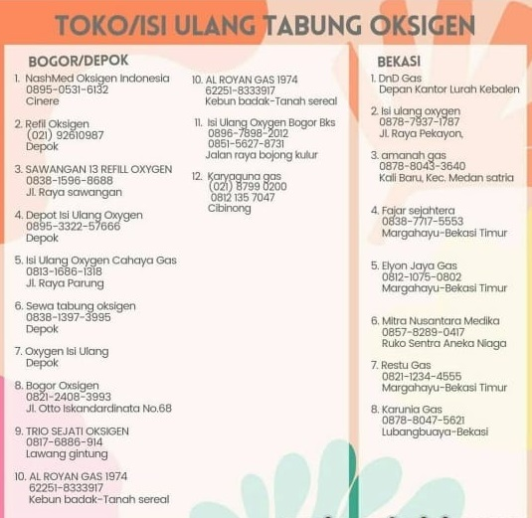
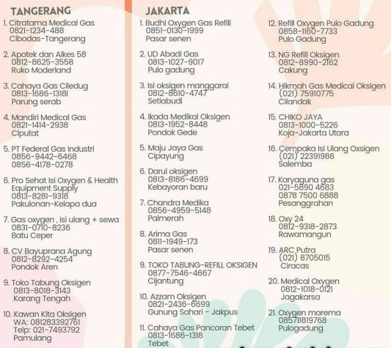
DAFTAR DEPOT ISI ULANG OXYGEN JABODETABEK

